상품제안서
몽크로스 스위스 로얄 볼펜 | 상품코드: S03977

 |  |  |  |  |  |  | 02-713-8555 | www.synergygift.co.kr
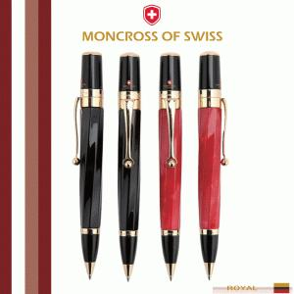 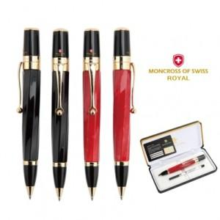 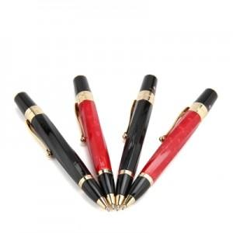

【상세/제작정보】

【인쇄/포장옵션】 | 레이저 / 포장지포장

【공급단가】 | 수량 | 30~ | 50~ | 100~ | 500~ | 1,000~
*VAT별도 | 단가 | 33,800원 | 31,980원 | 30,420원 | 29,640원 | 29,120원

【상품 URL】 | https://www.synergygift.co.kr:443/src/goods_detail.php?gdno=14001

